关系图
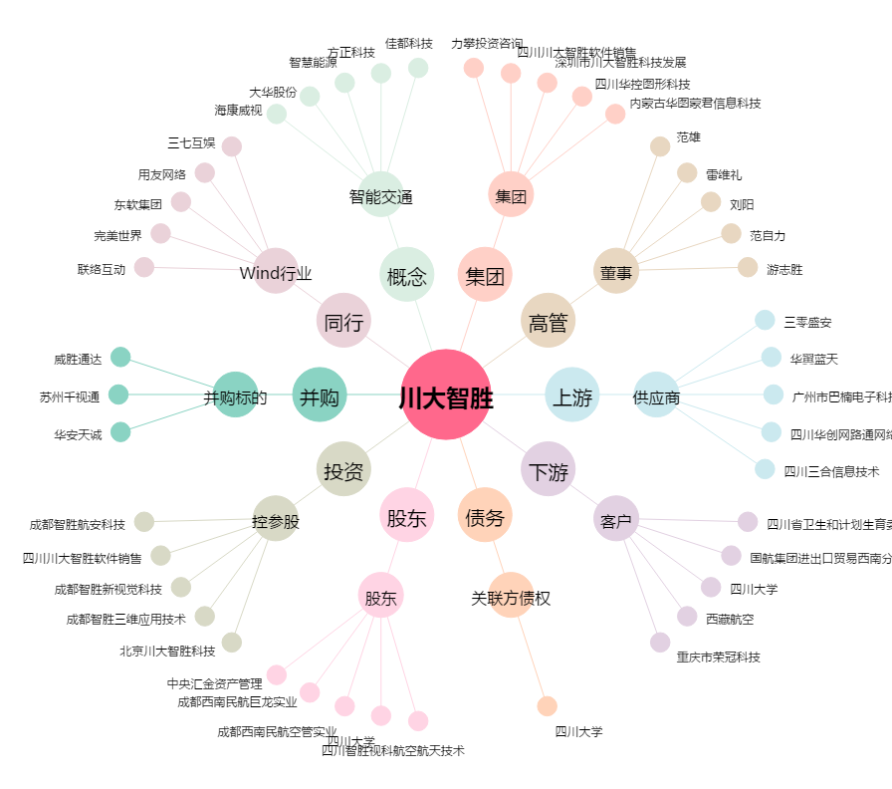
川大智胜[002253.SZ] - 关系概览图

